상품제안서
에어닥터 에어텀블러M 공기살균기 공기청정기 | 상품코드: F31551

 |  |  |  |  |  |  | 02-412-0044 | www.easy1.co.kr
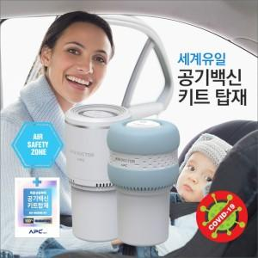

【상세/제작정보】

【인쇄/포장옵션】 | 레이저 / 시판박스

【공급단가】 | 수량 | 30~ | 50~ | 100~ | 300~ | 500~
*VAT별도 | 단가 | 60,000원 | 59,000원 | 57,500원 | 56,500원 | 55,000원

【상품 URL】 | https://dev.easy1.co.kr:443/src/goods_detail.php?gdno=31551

